CollectiveAccess
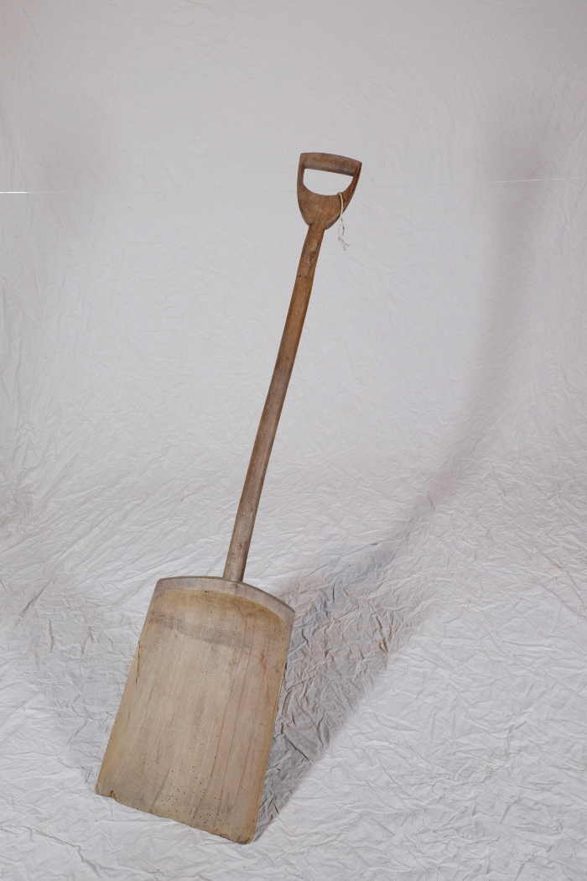
Image | Object | Description | Date
 | Korn- und Wurfschaufel (A1330)

